Hoja1
AbogaBot

Actividad | Duracion horas | Duracion en Dias | Inicio | Fin | 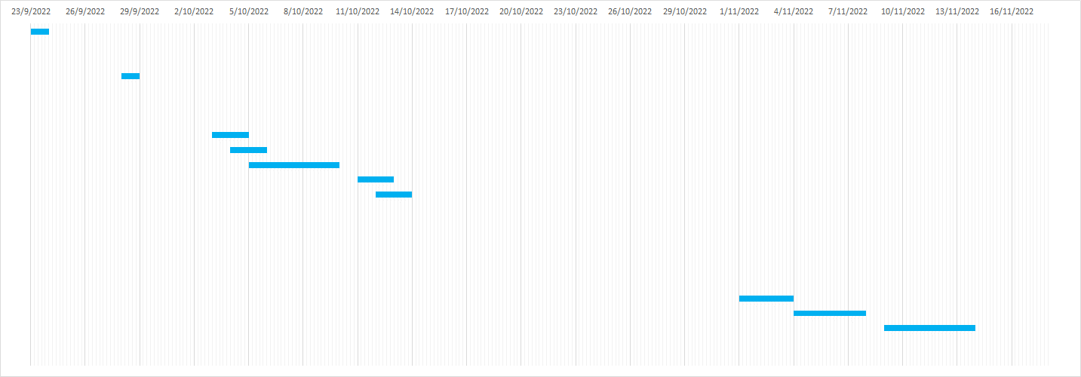
Reunion con el cliente | 2 horas | 1 | 2022-09-23 | 2022-09-23
Analisis de Requerimientos | 3 horas | 1 | 26/09/2022 | 26/09/2022
Toma de los Requerimientos Finales | 5 horas | 1 | 27/09/2022 | 27/09/2022
Reunion con el equipo de Diseño Web | 2 horas | 1 | 2022-09-28 | 28/09/2022
Investigación del buyer persona | 3 horas | 1 | 28/09/2022 | 28/09/2022
Determinación del publico objetivo | 3 horas | 1 | 29/09/2022 | 29/09/2022
Creación del Wireframe UX | 15 horas | 3 | 29/09/2022 | 2022-10-03
Solicitud de aprobación del Wireframe | 24 horas | 2 | 2022-10-03 | 2022-10-04
Cambios y correción del Wireframe | 6 horas | 2 | 2022-10-04 | 2022-10-05
Creación del UI | 50 horas | 5 | 2022-10-05 | 2022-10-11
Solicitud de aprobación del UI | 24 horas | 2 | 2022-10-11 | 2022-10-12
Corrección y/o cambios en el UI | 24 horas | 2 | 2022-10-12 | 2022-10-13
Reunión con el equipo de desarrollo | 3 horas | 1 | 13/10/2022 | 13/10/2022
Creación de la pagina portada | 24 horas | 2 | 14/10/2022 | 17/10/2022
Creación del login y registro | 30 horas | 3 | 17/10/2022 | 19/10/2022
Creacion del panel de administracion | 45 horas | 5 | 19/10/2022 | 25/10/2022
Creacion del panel para los usuarios | 35 horas | 4 | 25/10/2022 | 28/10/2022
Creacion de los metodos de pago | 20 horas | 2 | 28/10/2022 | 31/10/2022
Creacion de sub-paginas y otros | 32 horas | 3 | 2022-11-01 | 2022-11-03
Prueba de seguridad | 28 horas | 4 | 2022-11-04 | 2022-11-09
Testeo y correcion de errores | 35 horas | 5 | 2022-11-09 | 15/11/2022
Implementacion | 10 horas | 1 | 16/11/2022 | 16/11/2022
Cierre del proyecto | 24 horas | 2 | 17/11/2022 | 2022-11-18

